상품제안서
보이스캐디 Laser FIT 거리측정기 | 상품코드: S00003

 |  |  |  |  |  |  | 02-713-8555 | www.synergygift.co.kr
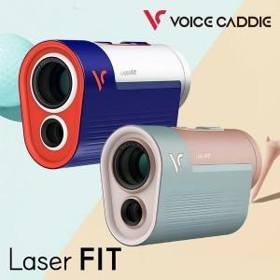

【상세/제작정보】

【인쇄/포장옵션】 | 스티커 / 포장지포장

【공급단가】 | 수량 | 10~ | 20~ | 50~ | 100~ | 200~
*VAT별도 | 단가 | 268,750원 | 264,450원 | 258,000원 | 251,550원 | 247,250원

【상품 URL】 | https://www.synergygift.co.kr:443/src/goods_detail.php?gdno=15291

